상품제안서
[iLAB] 아이랩 시그니처 무선가습기 500ml | 상품코드: F29805

 |  |  |  |  |  |  | 02-412-0044 | www.easy1.co.kr
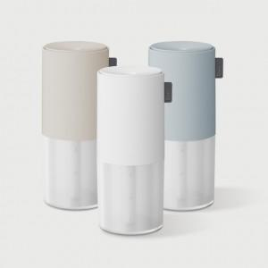

【상세/제작정보】 | * 소재 : ABS외 * 배터리 용량 : 1200mAh * 무선 사용시간 : 약 4~5시간 * 유선 사용시간 : 물 가득 채우고 약 6~7시간 * 충전시간 : 약 3시간 * 정격전압 : 5V 1A * 소비전력 : 2.5W * 사이즈 : 78x78x188 mm / 316g / 500ml * 제품 색상 : 크림화이트,샌드베이지, 클라우드블루 * 구성품 : 본품 1개, 여분필터 1개, C타입 충전케이블 1개 * KC 전파적합등록필증 : R-R-iLC-iLAB-SH500 * KC 안전인증 : YU101071-23002

【인쇄/포장옵션】 | 레이저, 개별인쇄 / 개별 종이케이스

【공급단가】 | 수량 | 50~ | 100~ | 500~ | 1,000~ | 2,000~
*VAT별도 | 클라우드 블루 | 16,380원 | 16,120원 | 15,750원 | 15,120원 | 14,490원
 | 샌드 베이지 | 16,380원 | 16,120원 | 15,750원 | 15,120원 | 14,490원
 | 크림 화이트 | 16,380원 | 16,120원 | 15,750원 | 15,120원 | 14,490원

【상품 URL】 | http://www.easy1.co.kr/src/goods_detail.php?gdno=29805

